Sheet1
 |  | PHIẾU YÊU CẦU CUNG CẤP VẬT TƯ |  |  |  | BM.02-QT.10/ISO
 |  |  |  |  |  | Ban hành: 01/06/2018
 |  |  |  |  |  | Lần: 01
Bộ phận/ Phòng ban: Sản xuất- Bảo hành Ngày 16 Tháng 09 Năm 2024
STT | Mục đích |  | Tên vật tư | ĐVT | Số Lượng |  | Ghi chú
 |  |  |  |  | Yêu cầu | Thực Xuất |  | Gen co nhiệt 1mm | Dao cắt mạch
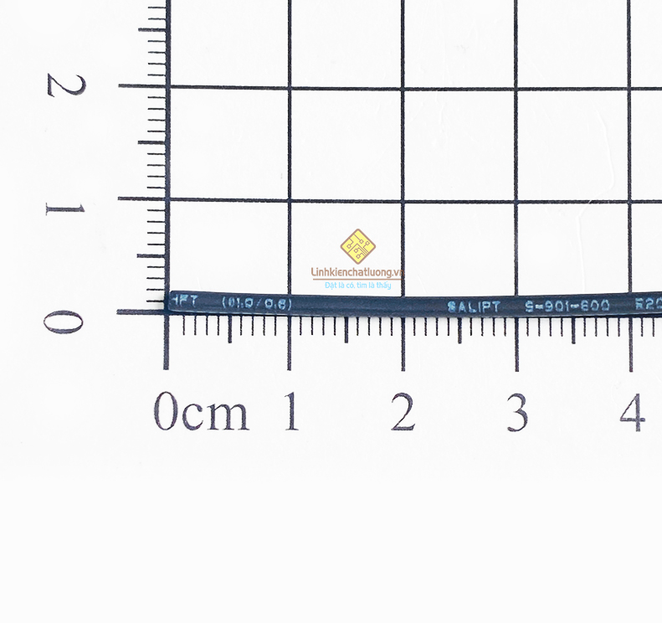
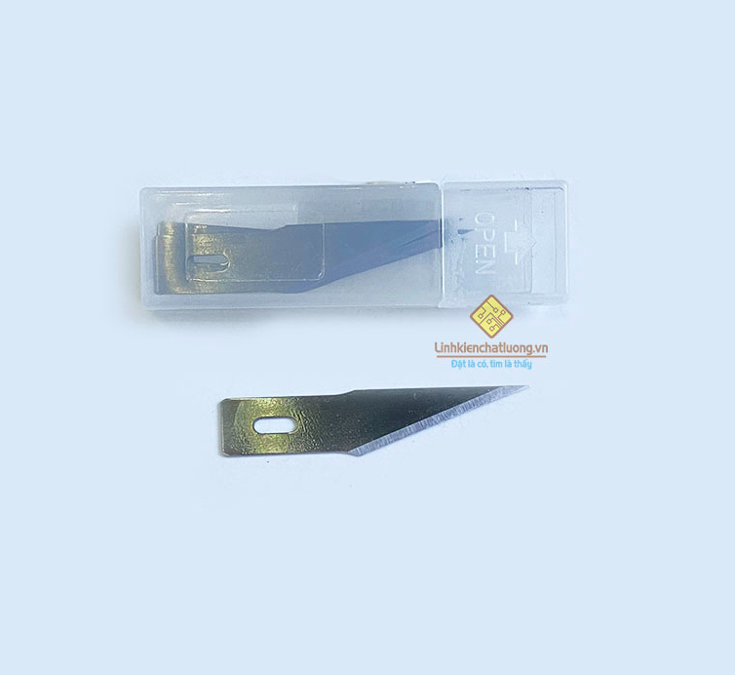
1 | Dùng cắt mạch LE2G nâng cấp 4G |  | Hộp 5 lưỡi dao cắt mạch PCB LD-2 dùng cho WLXY-9311 | Hộp | 4 | 4 | https://linhkienchatluong.vn/dao---keo-cac-loai/hop-5-luoi-dao-cat-mach-pcb-ld-2-dung-cho-wlxy-9311_sp825_ct15005.aspx
2 | Dùng sản xuất thiết bị CBNĐ |  | Ống gen co nhiệt 1mm SALIPT màu đen (1 mét) | Mét | 4 | 4 | https://linhkienchatluong.vn/gen-co-nhiet/ong-gen-co-nhiet-1mm-salipt-mau-den-1-met_sp1247_ct8568.aspx

Giám đốc |  | TP.KTTH |  | TP.Phát triển sản phẩm |  | Người lập
(Ký, ghi rõ họ tên) |  | (Ký, ghi rõ họ tên) |  | (Ký, ghi rõ họ tên) |  | (Ký, ghi rõ họ tên)

Nguyễn Hải |  | Trần Thị Thu Hà |  | Nguyễn Tất Hào |  | Hà Văn Thể

